1NF
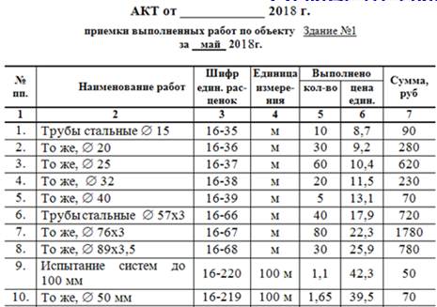

№ | Наименование работы | Диаметр, мм | Ширина стенки, мм | Шифр | Единица измерения | количество | Цена за ед | Сумма
1 | Трубы стальные | 15 | - | 16-35 | м | 10 | 8.7 | 90
2 | Трубы стальные | 20 | - | 16-36 | м | 30 | 9.2 | 280
3 | Трубы стальные | 25 | - | 16-37 | м | 60 | 10.4 | 620
4 | Трубы стальные | 32 | - | 16-38 | м | 20 | 11.5 | 230
5 | Трубы стальные | 40 | - | 16-39 | м | 5 | 13.1 | 70
6 | Трубы стальные | 57 | 3 | 16-66 | м | 40 | 17.9 | 720
7 | Трубы стальные | 76 | 3 | 15-67 | м | 80 | 22.3 | 1780
8 | Трубы стальные | 89 | 3.5 | 16-68 | м | 30 | 25.9 | 780
9 | Испытание систем | 100 | - | 16-220 | 100 м | 1.1 | 42.3 | 50
10 | Испытание систем | 50 | - | 16-219 | 100 м | 1.65 | 39.5 | 70

2NF
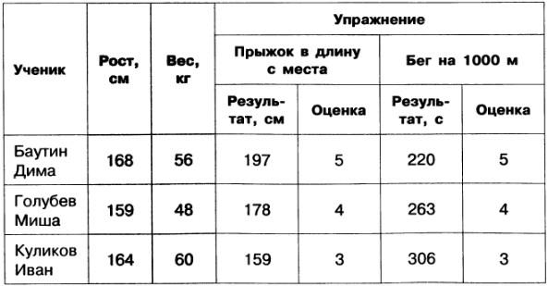
Ученики |  |  |  | Прыжки в длинну с места |  |  | Бег на 1000м
Код Ученика | Ученик | Рост | Вес | Код Ученика | Результат, м | Оценка | Код Ученика | Результат, с | Оценка
1 | Баутин Д. | 168 | 56 | 1 | 197 | 5 | 1 | 220 | 5
2 | Голубев М. | 159 | 48 | 2 | 178 | 4 | 2 | 263 | 4
3 | Куликов И. | 164 | 60 | 3 | 159 | 3 | 3 | 306 | 3

3NF
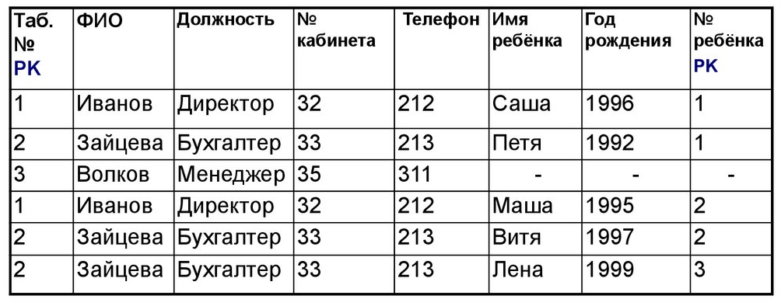
3 | Сотрудники |  |  |  |  | Кабинеты
 | Код сотрудника | ФИО | Должность | № Каб. |  | № Кабинета | Телефон
 | 1 | Иванов | Директор | 32 |  | 32 | 212
 | 2 | Зайцева | Бухгалтер | 33 |  | 33 | 213
 | 3 | Волков | Менеджер | 35 |  | 35 | 311

 | Дети
 | Код ребёнка | Код Родителя | Имя | Год рождения | № в семье
 | 1 | 1 | Саша | 1996 | 1
 | 2 | 2 | Петя | 1992 | 1
 | 3 | 1 | Маша | 1995 | 2
 | 4 | 2 | Витя | 1997 | 2
Номер ребёнка | 5 | 2 | Лена | 1999 | 3

